关系图
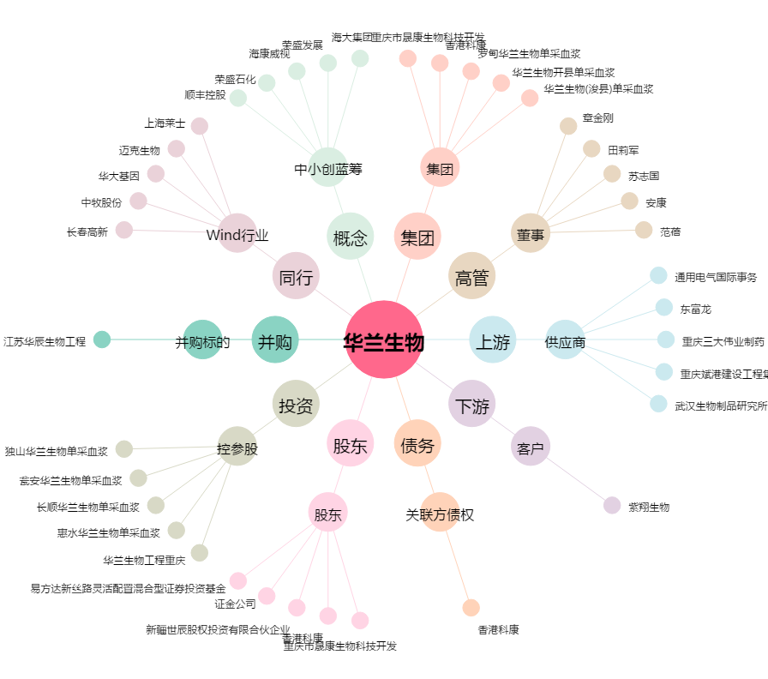
华兰生物[002007.SZ] - 关系概览图

